Soal 1
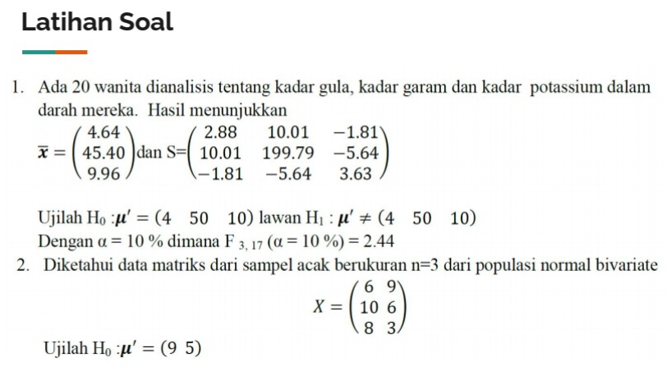

Uji Hipotesis |  |  | Hipotesis
mu_0 | 4
 | 50
 | 10

xbar | 4.64 |  | n | 20
 | 45.4 |  | p | 3
 | 9.96 |  | alpha | 0.1

 | Matriks S |  |  | Invers Matriks S
2.88 | 10.01 | -1.81 |  | 0.586 | -0.022 | 0.258
10.01 | 199.79 | -5.64 |  | -0.022 | 0.006 | -0.002
-1.81 | -5.64 | 3.63 |  | 0.258 | -0.002 | 0.402

 | Perhitungan Statistik Uji
xbar - mu_0 |  | n * (xbar - mu_0)'
0.64 |  | 12.8 | -92 | -0.8
-4.6
-0.04 |  | (n * (xbar - mu_0)') * S^{-1}
 |  | 9.327 | -0.840 | 3.126

Statistik Uji
((n * (xbar - mu_0)') * S^{-1}) * (xbar - mu_0) |  |  |  |  | (n-1)*p / (n-p)
9.706 |  |  |  |  | 3.353

F(p, n-p) |  | Titik Kritis
2.44 |  | ( (n-1)*p / (n-p) ) * F(p, n-p)
 |  | 8.173 |  | tolak H0
Kesimpulan: Statistik uji > titik kritis sehingga tolak H0 pada taraf signifikansi 10%.
Artinya: dengan tingkat kepercayaan 90% dapat disimpulkan bahwa minimal ada salah satu dari rata-rata kadar gula, kadar garam, dan kadar potassium wanita yang memiliki nilai rata-rata tidak sama dengan nilai 4 (kadar gula) atau nilai 50 (kadar garam) atau nilai 10 (kadar potassium).

Soal 2
 |  |  |  |  |  |  | 4 | -3 | 1 | 0 | A1 - A2 (1/-3)
 |  |  |  |  |  |  | -3 | 9 | 0 | 1 | A2 - A1(3/-4)

 |  |  |  |  |  |  | 3 | 0 | 1 | 0.33333333333 | A1 (1/3)
x1 | x2 |  | xbar |  | n | 3 | 0 | 6.75 | 0.75 | 1 | A2 (4/27)
6 | 9 |  | 8 | x1 | p | 2
10 | 6 |  | 6 | x2 | alpha | 0.1 | 1 | 0 | 0.33333333333 | 0.11111111111
8 | 3 |  |  |  |  |  | 0 | 1 | 0.11111111111 | 0.14814814815

Uji Hipotesis |  |  | Hipotesis
mu0 | 9 |  |  |  |  | (9 5)
 | 5 |  |  |  |  | (9 5)

Matriks S |  |  | Invers Matriks S
4 | -3 |  | 0.33333333333 | 0.11111111111
-3 | 9 |  | 0.11111111111 | 0.14814814815

 | Perhitungan Statistik Uji
xbar - mu_0 |  | n * (xbar - mu_0)'
-1 |  | -3 | 3
1
 |  | (n * (xbar - mu_0)') * S^{-1}
 |  | -0.66666666667 | 0.11111111111
Statistik Uji
((n * (xbar - mu_0)') * S^{-1}) * (xbar - mu_0) |  |  |  |  | (n-1)*p / (n-p)
0.77777777778 |  |  |  |  | 4

F(p, n-p) |  | Titik Kritis
49.50 |  | ( (n-1)*p / (n-p) ) * F(p, n-p)
 |  | 198 |  | terima H0
Kesimpulan: Statistik uji < titik kritis sehingga tidak cukup bukti untuk menolak H0 pada taraf signifikansi 10%.
Artinya: dengan tingkat kepercayaan 90% dapat disimpulkan bahwa sampel acak dari nilai rata-rata populasi normal bivariate sama dengan nilai (9 5).

